INVOICE(無償サンプル抜き価格)
 |  | INVOICE

KS EURASIA Co.,Ltd.
 |  | Date: | 2025-07-04
1-1-5 Tsuchitoy, Aoba-ku,
Sendai-shi, Miyagi 980-0065, Japan |  | Invoice# | 250701-MOS
Phone: | +81-22-217-6841
Fax: | +81-22-217-6842
 |  | For:
 |  | Royal Cosmetics Co., Ltd.
 |  | 119590 Moscow Mosfilmovskaya Street 70-6 Russian Federation

 |  | Phone: | 7-925-505-3799

NO | Description |  | Q'ty | Amount

1 | FLOUVEIL
2 | RELENT |  | 36 | ¥87,120
3 | C'BON |  | 270 | ¥824,790
4 | Q1st
5 | HIMELABO |  | 30 | ¥42,090
6 | SUNSORIT
7 | ELEGADOLL |  | 30 | ¥70,860
8 | MAYURI |  | 72 | ¥182,520
9 | ATMORE
10 | DIME HEALTH CARE |  | 144 | ¥148,680
11 | LAPIDEM |  | 108 | ¥1,041,228
12 | ROSY DROP |  | 1,200 | ¥1,120,000
13 | ESTLABO |  | 210 | ¥455,020
14 | MEROS
15 | COSMEPRO |  | 496 | ¥359,280
16 | AFURA |  | 453 | ¥976,731
17 | PECLIA
18 | LEJEU |  | 48 | ¥192,120
19 | AISHODO |  | 280 | ¥203,320
20 | Dr.MEDION
21 | McCoy |  | 616 | ¥2,608,606
22 | Luxces |  | 148 | ¥564,000
23 | Evliss |  | 3,620 | ¥1,292,300
24 | Esthe Pro Labo
25 | COCOCHI |  | 384 | ¥848,136
26 | PURE BIO
27 | BEAUTY GARAGE |  | 30 | ¥20,130
28 | DIAMANTE |  | 260 | ¥512,000
 | TESTERS |  |  |  |  | ¥500,000
 |  | Total | 8,435 | ¥11,548,931 | FOB | ¥11,592,508
 |  |  |  |  | FOB (N.C.V）

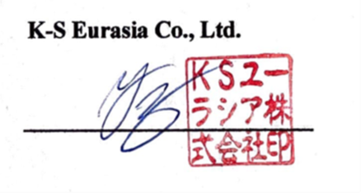
 |  | K-S Eurasia Co., Ltd.

ACCOUNT WITH BANK:
THE BANK OF TOKYO-MITSUBISHI UFJ, LTD.
ASAGAYA BRANCH

